상품제안서
피닉스 15W 차량용 고속 무선 충전 거치대 XQ400 | 상품코드: S21453

 |  |  |  |  |  |  | 02-713-8555 | www.synergygift.co.kr
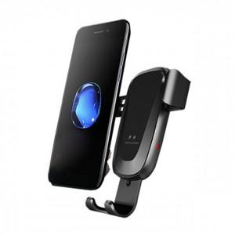

【상세/제작정보】

【인쇄/포장옵션】 | 레이저 / 포장지포장

【공급단가】 | 수량 | 100~ | 300~ | 500~ | 1,000~ | 3,000~
*VAT별도 | 단가 | 9,040원 | 8,710원 | 8,370원 | 8,040원 | 7,830원

【상품 URL】 | https://www.synergygift.co.kr:443/src/goods_detail.php?gdno=21453

